Prueba de Medias
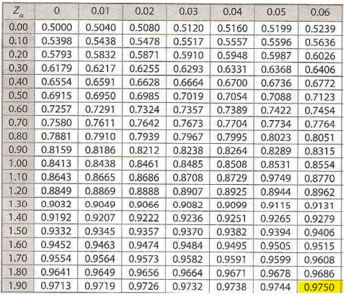
Prueba de medias

0.0069 | 0.3469 | 0.5958 | 0.6326 | 0.4421 | 0.1496 | 0.2018 | 0.1486 | 0.4553 | 0.2949

$$\overline{r}$$
n = | 10 |  |  | a = | 5% | 0.05 | nivel de aceptación = 95% |  |  | 0.95
= | 0.3275 | 0.3275 |  | a/2 = | 0.025
Z a/2 = | 1.96 | 1.9599639845 |  | 1-(a/2) = | 0.975 | Busco 0,975 en el cuerpo de la tabla de distribución Normal estándar.

LI r prom= | 0.3211
 |  |  |  |  |  | 0.3211 | ≤ | 0.3275 | ≤ | 0.6789
LS r prom= | 0.6789

Como el valor del promedio 0,3275 se encuentra entre los límites de aceptación, se concluye que no se puede rechazar que el conjunto de 10 números ri tiene un valor esperado de 0,5 con un nivel de aceptación de 95 %.

Z a/2 = | Luego de encontrar el valor 0,975 en el cuerpo de la tabla de distribución Normal Estándar, escribo el valor que resulta de sumar el valor de la Fila más el valor de la Columna, o sea 1,90+0,06=1,96

=CONTAR(ri)
=PROMEDIO(ri)
=INV.NORM.ESTAND(1-α/2)

Prueba de Varianza
Prueba de Varianza

0.0069 | 0.3469 | 0.5958 | 0.6326 | 0.4421 | 0.1496 | 0.2018 | 0.1486 | 0.4553 | 0.2949

$$\overline{r}$$
n = | 10 |  | nivel de aceptación = 95%
= | 0.3275
ri | 0.0069 | 0.3469 | 0.5958 | 0.6326 | 0.4421 | 0.1496 | 0.2018 | 0.1486 | 0.4553 | 0.2949
ri-r prom | -0.3206 | 0.0194 | 0.2684 | 0.3052 | 0.1146 | -0.1779 | -0.1257 | -0.1789 | 0.1278 | -0.0326
(ri-r prom)2 | 0.1028 | 0.0004 | 0.0720 | 0.0931 | 0.0131 | 0.0316 | 0.0158 | 0.0320 | 0.0163 | 0.0011 | 0.3782

V(r) = | 0.0420 | 0.0420 | n-1= | 9 |  |  | a/2 = | 0.025
1-(a/2) = | 0.975 |  | a = | 5% | 0.05 |  | 1-(a/2) = | 0.975
X2 (0,975;9) = | 2.7004 | 2.7004 | Busco en la Tabla X2 la Fila 9 y la Columna 0,975, y escribo el valor que se encuentra en la intersección de ambos valores.
X2 (0,025;9) = | 19.0228 | 19.0228 | Busco en la Tabla X2 la Fila 9 y la Columna 0,025, y escribo el valor que se encuentra en la intersección de ambos valores.

LI V(r) = | 0.0250
LS V(r) = | 0.1761

Dado que el valor de la varianza: V(r) = 0,0420 está entre los límites de aceptación, podemos decir que no se puede rechazar que el conjunto de 10 números ri tiene una varianza de 1/12=0,08333.

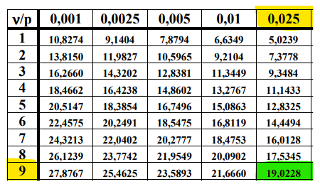
=VAR.S(ri)
=INV.CHICUAD.CD(probabilidad; grados_libertad)

Prueba de K-S
Prueba de Kolmogorov-Smirnov

0.0069 | 0.3469 | 0.5958 | 0.6326 | 0.4421 | 0.1496 | 0.2018 | 0.1486 | 0.4553 | 0.2949

1) Ordenar de menor a mayor los números del conjunto ri

0.0069 | 0.1486 | 0.1496 | 0.2018 | 0.2949 | 0.3469 | 0.4421 | 0.4553 | 0.5958 | 0.6326

2) Determinar los valores de D+, D- y D
n = | 10
i | 1 | 2 | 3 | 4 | 5 | 6 | 7 | 8 | 9 | 10
i/n | 0.10 | 0.20 | 0.30 | 0.40 | 0.50 | 0.60 | 0.70 | 0.80 | 0.90 | 1.00
ri | 0.0069 | 0.1486 | 0.1496 | 0.2018 | 0.2949 | 0.3469 | 0.4421 | 0.4553 | 0.5958 | 0.6326
(i-1)/n | 0.0000 | 0.1000 | 0.2000 | 0.3000 | 0.4000 | 0.5000 | 0.6000 | 0.7000 | 0.8000 | 0.9000
(i/n)-ri | 0.0931 | 0.0514 | 0.1504 | 0.1982 | 0.2051 | 0.2531 | 0.2579 | 0.3447 | 0.3042 | 0.3674
ri-((i-1)/n) | 0.0069 | 0.0486 | -0.0504 | -0.0982 | -0.1051 | -0.1531 | -0.1579 | -0.2447 | -0.2042 | -0.2674
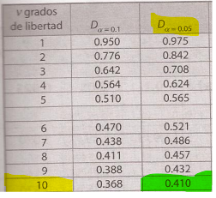
D+ | 0.3674 | D- | 0.0486 | D | 0.3674

a = | 5% | 0.05
D 0,05;10 = | 0.410 | Busco en la tabla de Kolmogorov-Smirnov la columna D 0,05 y la Fila 10 que corresponde a los grados de libertad. Escribo el valor de la intersección.

De acuerdo con la tabla de valores para la prueba Kolmogorov-Smirnov, el valor crítico D 0,05;10 correspondiente a n=10 es de D 0,05;10=0,410, que resulta mayor al valor D=0,37; por lo tanto, se concluye que no se ha detectado diferencia significativa entre la distribución de los números del conjunto ri y la distribución uniforme.

Prueba Corridas AyA media
Prueba de Corridas arriba y abajo de la media

0.0069 | 0.3469 | 0.5958 | 0.6326 | 0.4421 | 0.1496 | 0.2018 | 0.1486 | 0.4553 | 0.2949

media = | 0.5

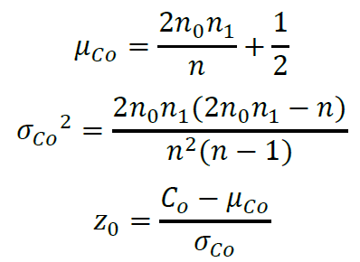
S = { | 0 | 0 | 1 | 1 | 0 | 0 | 0 | 0 | 0 | 0 | }
C0 = | 3
n0 = | 8 |  |  | a = | 5% | 0.05
n1 = | 2 |  |  | a/2 = | 0.0250
n = | 10 |  |  | 1-(a/2) = | 0.9750 | ésto busco en el cuerpo de la tabla de distribución Normal estándar.
m C0 = | 3.7000
σ²co = | 0.7822 |  |  | nivel de aceptación = 95%
Z0 = | -0.7915 |  |  | Z a/2 = | El valor que escribo se forma sumando el valor de la
Z a/2 = | 1.96 |  |  |  | Fila más el valor de la Columna 1,90+0,06=1,96

Como el valor Z0 cae dentro del intervalo -1,96 <= -0,7915 <= 1,96, se dice que no se puede rechazar que los números del conjunto ri son independientes con un nivel de aceptación de 95%. De acuerdo con esta prueba, el conjunto de números ri se puede usar en un estudio de simulación.

